Прайс
Москва: тел.: +7(495) 505-54-49, тел.: +7(915) 318-72-25 (Кристина) тел.: +7(961) 206-14-57 Skype: karavanmoscow Оптовый склад г. Москва: ул. Дмитровское шоссе 157 БЦ "Гефест" стр. 5 Сочи: тел.: +7(918) 600 93 98 (Основной склад) тел.: +7(918) 400 81 03 (Карина) Skype: karavanmarket Основной оптовый склад: г. Адлер, ул. Просвещения 118 б, рядом с Ж/Д Вокзалом Оптовый магазин: г.Сочи, Краснодарское кольцо, рынок Авангард Розничный магазин: г. Адлер, ул. Ленина 10, ТК "Славутич" Геленджик: тел.: +7(918) 353 21 20 Оптовый склад г. Геленджик, ул.Тельмана, 146 (территория "Стройторг") По всем вопросам обращаться на электронный адрес karavanmarket@mail.ru |  |  | ПРАЙС-ЛИСТ на 04.05.2018 |  |  | Для того чтобы сделать заказ: Необходимо в поле "Количество к заказу" на против нужного товара, ввести необходимое количество товара. Сумма заказа рассчитывается автоматически, и выводится в поле "Сумма заказа" на желтом фоне. Затем отправить файл на адрес karavanmarket@mail.ru

 |  |  |  |  | Сумма заказа: | 0

Фото | Артикул | Наименование товаров | Страна | Цена | Количество к заказу
 |  | Изделия из меди
 |  | Афтабы
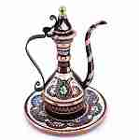 | M033 | M033 Афтаба с подносом Описание: | b68e3c73-d8ba-11e2-8f89-001d7d0a9e2f | 1920 | 0
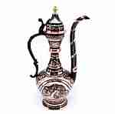 | M041 | M041 Афтаба Описание: | b68e3c73-d8ba-11e2-8f89-001d7d0a9e2f | 3420 | 0
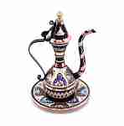 | M046 | M046 Афтаба c подносом Описание: высота 14см., медь, в ассортименте | b68e3c73-d8ba-11e2-8f89-001d7d0a9e2f | 1510 | 0
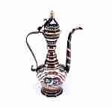 | M040 | M040 Афтаба Описание: | b68e3c73-d8ba-11e2-8f89-001d7d0a9e2f | 2240 | 0
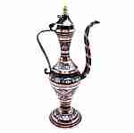 | M157 | M157 Афтаба Описание: | b68e3c73-d8ba-11e2-8f89-001d7d0a9e2f | 1850 | 0
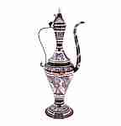 | M158 | M158 Афтаба Описание: | b68e3c73-d8ba-11e2-8f89-001d7d0a9e2f | 3000 | 0
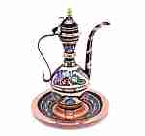 | M065 | M065 Афтаба с подносом Описание: | b68e3c73-d8ba-11e2-8f89-001d7d0a9e2f | 3450 | 0
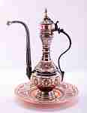 | M035 | M035 Афтаба на тарелке Описание: | b68e3c73-d8ba-11e2-8f89-001d7d0a9e2f | 13280 | 0
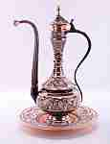 | M036 | M036 Афтаба на тарелке Описание: | b68e3c73-d8ba-11e2-8f89-001d7d0a9e2f | 14600 | 0

 |  | Для кухни
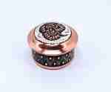 | M072 | M072 Сахарница-шкатулка Описание: | b68e3c73-d8ba-11e2-8f89-001d7d0a9e2f | 730 | 0
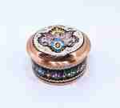 | M062 | M062 Сахарница-шкатулка Описание: | b68e3c73-d8ba-11e2-8f89-001d7d0a9e2f | 940 | 0
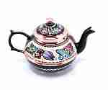 | M084 | M084 Чайник медный Описание: | b68e3c73-d8ba-11e2-8f89-001d7d0a9e2f | 1850 | 0
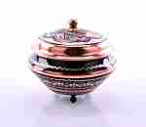 | M092 | M092 Сахарница медная Описание: | b68e3c73-d8ba-11e2-8f89-001d7d0a9e2f | 1200 | 0
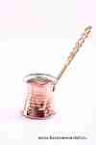 | TNB21 | TNB21 Турка медная Описание: | b68e3c73-d8ba-11e2-8f89-001d7d0a9e2f | 160 | 0
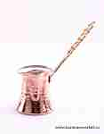 | TNB22 | TNB22 Турка медная Описание: | b68e3c73-d8ba-11e2-8f89-001d7d0a9e2f | 190 | 0
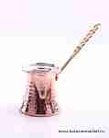 | TNB23 | TNB23 Турка медная Описание: | b68e3c73-d8ba-11e2-8f89-001d7d0a9e2f | 220 | 0
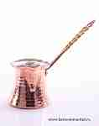 | TNB24 | TNB24 Турка медная Описание: | b68e3c73-d8ba-11e2-8f89-001d7d0a9e2f | 260 | 0
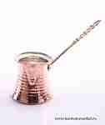 | TNB25 | TNB25 Турка медная Описание: | b68e3c73-d8ba-11e2-8f89-001d7d0a9e2f | 330 | 0
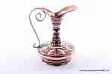 | M188 | M188 Кувшин медный Описание: | b68e3c73-d8ba-11e2-8f89-001d7d0a9e2f | 2570 | 0
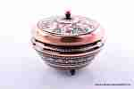 | M093 | M093 Сахарница медная Описание: | b68e3c73-d8ba-11e2-8f89-001d7d0a9e2f | 1640 | 0
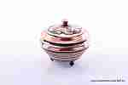 | M019-2 | M019-2 Сахарница медная Описание: | b68e3c73-d8ba-11e2-8f89-001d7d0a9e2f | 1050 | 0
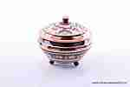 | M019-1 | M019-1 Сахарница медная Описание: | b68e3c73-d8ba-11e2-8f89-001d7d0a9e2f | 1050 | 0
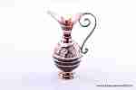 | M164 | M164 Кувшинчик Описание: | b68e3c73-d8ba-11e2-8f89-001d7d0a9e2f | 970 | 0
 | M165 | M165 Кувшин Описание: | b68e3c73-d8ba-11e2-8f89-001d7d0a9e2f | 1750 | 0
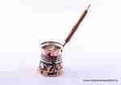 | MT3 | MT3 Турка малая Описание: | b68e3c73-d8ba-11e2-8f89-001d7d0a9e2f | 540 | 0
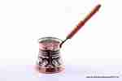 | MT4 | MT4 Турка средняя Описание: | b68e3c73-d8ba-11e2-8f89-001d7d0a9e2f | 600 | 0
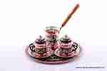 | MN | MN Набор кофейный Описание: | b68e3c73-d8ba-11e2-8f89-001d7d0a9e2f | 1800 | 0
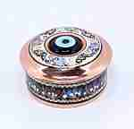 | M170 | M170 Сахарница-шкатулка Описание: | b68e3c73-d8ba-11e2-8f89-001d7d0a9e2f | 950 | 0
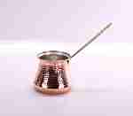 | TUR22 | TUR22 Турка медная большая Описание: | b68e3c73-d8ba-11e2-8f89-001d7d0a9e2f | 650 | 0
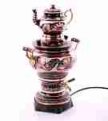 | TUR45 | TUR45 Самовар электрический Описание: | b68e3c73-d8ba-11e2-8f89-001d7d0a9e2f | 13800 | 0
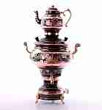 | TUR46 | TUR46 Самовар универсальный Описание: Самовар может работать и от электросети и с дровами &#40;углем&#41;. | b68e3c73-d8ba-11e2-8f89-001d7d0a9e2f | 13800 | 0
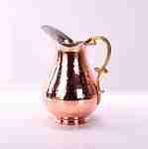 | TUR44 | TUR44 Кувшин (медь) Описание: | b68e3c73-d8ba-11e2-8f89-001d7d0a9e2f | 3950 | 0
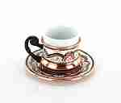 | M106-1 | M106-1 Кофейная пара Описание: | b68e3c73-d8ba-11e2-8f89-001d7d0a9e2f | 950 | 0
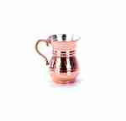 | BKA | BKA Кружка медная Описание: | b68e3c73-d8ba-11e2-8f89-001d7d0a9e2f | 280 | 0
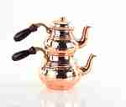 | BDK | BDK Пара медных чайничков Описание: | b68e3c73-d8ba-11e2-8f89-001d7d0a9e2f | 2650 | 0
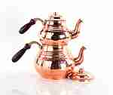 | BDB | BDB Пара медных чайников Описание: | b68e3c73-d8ba-11e2-8f89-001d7d0a9e2f | 3600 | 0
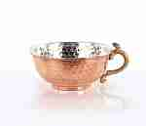 | BKS | BKS Чашка медная Описание: | b68e3c73-d8ba-11e2-8f89-001d7d0a9e2f | 320 | 0

 |  | Колокольчики медные
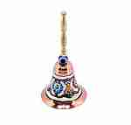 | M178 | M178 Колокольчик медный большой Описание: | b68e3c73-d8ba-11e2-8f89-001d7d0a9e2f | 1190 | 0
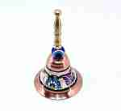 | M176 | M176 Колокольчик медный малый Описание: | b68e3c73-d8ba-11e2-8f89-001d7d0a9e2f | 730 | 0
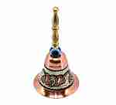 | M177 | M177 Колокольчик медный средний Описание: | b68e3c73-d8ba-11e2-8f89-001d7d0a9e2f | 880 | 0

 |  | Медные вазы
 | M151 | M151 Ваза медная Описание: | b68e3c73-d8ba-11e2-8f89-001d7d0a9e2f | 880 | 0
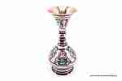 | M049-1 | M049-1 Ваза Описание: | b68e3c73-d8ba-11e2-8f89-001d7d0a9e2f | 1800 | 0
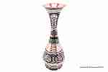 | M148 | M148 Ваза Описание: | b68e3c73-d8ba-11e2-8f89-001d7d0a9e2f | 2920 | 0
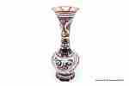 | M150 | M150 Ваза Описание: | b68e3c73-d8ba-11e2-8f89-001d7d0a9e2f | 2480 | 0
 | M189 | M189 Ваза Описание: | b68e3c73-d8ba-11e2-8f89-001d7d0a9e2f | 1760 | 0
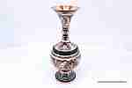 | M117 | M117 Ваза Описание: | b68e3c73-d8ba-11e2-8f89-001d7d0a9e2f | 3500 | 0
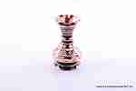 | M152-2 | M152-2 Ваза Описание: | b68e3c73-d8ba-11e2-8f89-001d7d0a9e2f | 850 | 0
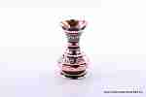 | M152-1 | M152-1 Ваза Описание: | b68e3c73-d8ba-11e2-8f89-001d7d0a9e2f | 850 | 0
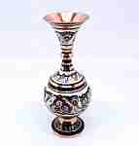 | M063 | M063 Ваза медная Описание: | b68e3c73-d8ba-11e2-8f89-001d7d0a9e2f | 2720 | 0
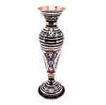 | M059 | M059 Ваза медная Описание: | b68e3c73-d8ba-11e2-8f89-001d7d0a9e2f | 3040 | 0

 |  | Подносы и тарелки
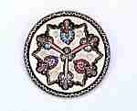 | M103 | M103 Тарелка настенная Описание: | b68e3c73-d8ba-11e2-8f89-001d7d0a9e2f | 730 | 0
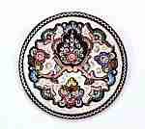 | M105 | M105 Тарелка настенная Описание: | b68e3c73-d8ba-11e2-8f89-001d7d0a9e2f | 1160 | 0
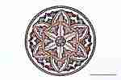 | M111 | M111 Тарелка настенная Описание: | b68e3c73-d8ba-11e2-8f89-001d7d0a9e2f | 2920 | 0
 | M096 | M096 Поднос Описание: | b68e3c73-d8ba-11e2-8f89-001d7d0a9e2f | 1610 | 0
 | M115 | M115 Поднос Описание: | b68e3c73-d8ba-11e2-8f89-001d7d0a9e2f | 1820 | 0
 | M061 | M061 Поднос Описание: | b68e3c73-d8ba-11e2-8f89-001d7d0a9e2f | 2370 | 0
 | M107 | M107 Тарелка декоративная Описание: | b68e3c73-d8ba-11e2-8f89-001d7d0a9e2f | 1640 | 0
 | M109 | M109 Тарелка декоративная Описание: | b68e3c73-d8ba-11e2-8f89-001d7d0a9e2f | 2270 | 0
 | M057 | M057 Поднос медный Описание: | b68e3c73-d8ba-11e2-8f89-001d7d0a9e2f | 2050 | 0
 | M052 | M052 Поднос медный Описание: | b68e3c73-d8ba-11e2-8f89-001d7d0a9e2f | 3950 | 0
 | M116 | M116 Поднос медный Описание: | b68e3c73-d8ba-11e2-8f89-001d7d0a9e2f | 3670 | 0
 | M198 | M198 Тарелка настенная Описание: ~ | b68e3c73-d8ba-11e2-8f89-001d7d0a9e2f | 7560 | 0
 | M196 | M196 Тарелка настенная Описание: | b68e3c73-d8ba-11e2-8f89-001d7d0a9e2f | 6370 | 0

 |  | Турки г.Пятигорск
 | NO1 | NO1 Турка медная Дракон 0.6 Описание: Медный корпус турки снаружи покрыт полированым черным никелем, изнутри лужение оловом, декорирован рисунком. Декларация соответствия | 4e127564-d74f-4dd9-bced-0327f0f4e061 | 450 | 0
 | NO2 | NO2 Турка медная Дракон 0.5 Описание: Медный корпус турки снаружи покрыт полированым черным никелем, изнутри лужение оловом, декорирован рисунком. | 4e127564-d74f-4dd9-bced-0327f0f4e061 | 435 | 0
 | NO6 | NO6 Турка медная Рыбы 0.5 Описание: Медный корпус турки снаружи покрыт полированым черным никелем, изнутри лужение оловом, декорирован рисунком. Декларация соответствия | 4e127564-d74f-4dd9-bced-0327f0f4e061 | 435 | 0
 | NO7 | NO7 Турка медная Рыбы 0.4 Описание: Медный корпус турки снаружи покрыт полированым черным никелем, изнутри лужение оловом, декорирован рисунком. Декларация соответствия | 4e127564-d74f-4dd9-bced-0327f0f4e061 | 425 | 0
 | NO8 | NO8 Турка медная Святой Георгий 0.5 Описание: Медный корпус турки снаружи покрыт полированым черным никелем, изнутри лужение оловом, декорирован рисунком. Декларация соответствия | 4e127564-d74f-4dd9-bced-0327f0f4e061 | 435 | 0
 | NO10 | NO10 Турка медная Цельная 0.35 Описание: Медный корпус турки снаружи покрыт полированым черным никелем, изнутри лужение оловом. Турка цельная без швов. Декларация соответствия | 4e127564-d74f-4dd9-bced-0327f0f4e061 | 440 | 0

 |  | Часы на медной тарелке
 | MS25 | MS25 Часы на малой тарелке Описание: | b68e3c73-d8ba-11e2-8f89-001d7d0a9e2f | 1850 | 0
 | MS35 | MS35 Часы на большой тарелке Описание: | b68e3c73-d8ba-11e2-8f89-001d7d0a9e2f | 2460 | 0

 |  |  |  |  | Сумма заказа: | 0

